Média de dias úteis
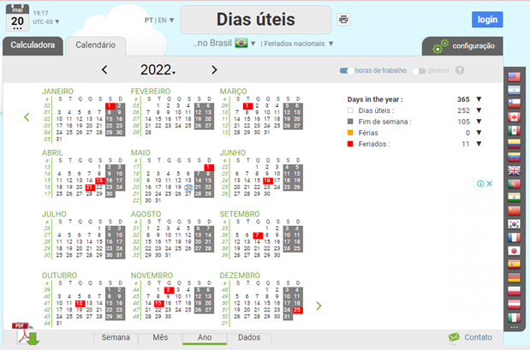
Memória de Cálculo - Feriados / Pontos Facultativos - Brasília 2022

